Étape 7 - Carte Stoplight
Étape 7 - Carte Stoplight
Instructions | Créez une carte du marché et de l'itinéraire d'approvisionnement du marché. Vous trouverez ci-dessous un exemple de carte des voies d'approvisionnement. Veillez à inclure votre carte dans votre rapport final. L'intérêt de la carte est de donner un aperçu clair et facile à comprendre du marché et des voies d'approvisionnement.
# | Description | Resources
1 | Insérez une capture d'écran/image de votre marché (mettez la couleur en niveaux de gris) | Google Maps
2 | Insérez des icônes dans les zones pertinentes de votre carte (adaptez-les aux couleurs de votre organisation) | Humanitarian icons - Icons - OCHA branding guidelines
3 | Indiquez la fonctionnalité du marché et de l'approvisionnement (avec des cercles/lignes)
4 | Créez une légende expliquant la signification des icônes | 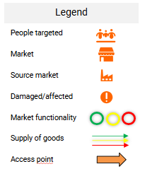
5 | Copiez la carte finale dans votre rapport | Voir l'étape 8 - Rapport Stoplight
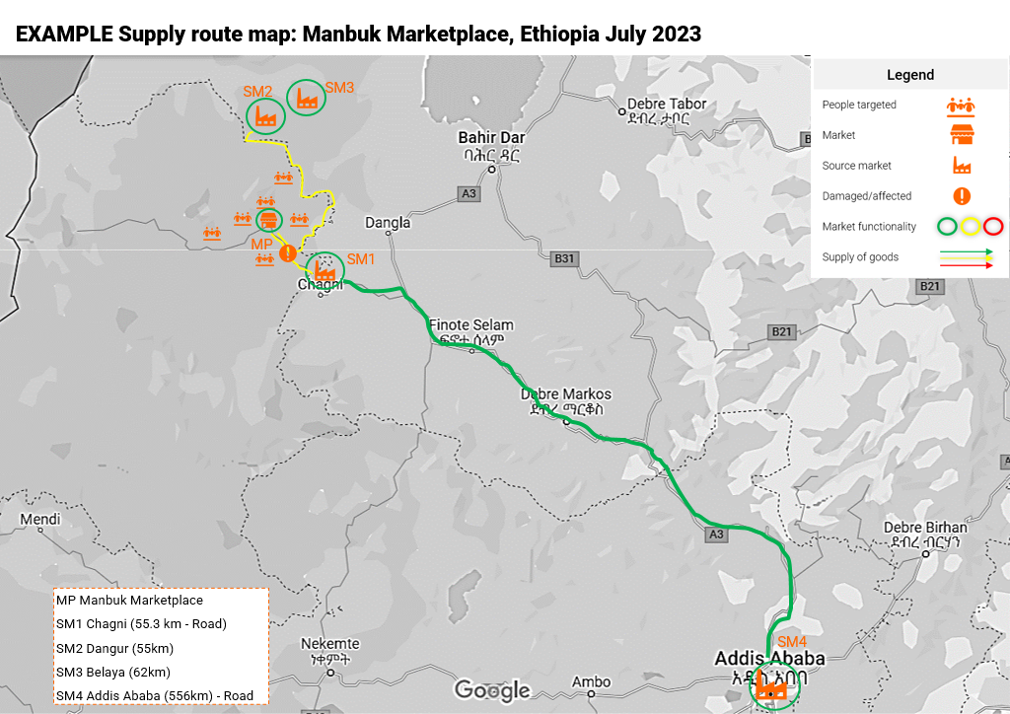
Example:

